Mobilização e Desmobilização
CP 03 | Mobilização e Desmobilização de equipamentos |  |  |  |  |  |  |  |  |  |  | UND
COMPOSIÇÃO ANALÍTICA
ITEM | CÓDIGO | EQUIPAMENTOS TRANSPORTADO | REFERÊNCIA | VEÍCULO TRANSPORTADO (DNIT - VOLUME 09) | QUANT UND | ORIGEM | Distância (DM) km | Fator K | FATOR DE UTILIZAÇÃO (FU) | VELOCIDADE (V) | CUSTO DO TRANSPORTE (CH) | PREÇO TOTAL (cMob)

1 | SICRO E9541 | Trator de esteiras com lâmina - 259 Kw | SICRO E9665 | Cavalo mecânico com semirreboque com capacidade de 20 t - 276 Kw | 1.00 | CUIABÁ-MT | 838.20 | 1.00 | 1.00 | 60.00 | 429.81 | R$ 6,004.45
2 | SICRO E9577 | Trator agrícola - 77 Kw | SICRO E9665 | Cavalo mecânico com semirreboque com capacidade de 20 t - 276 Kw | 1.00 | CUIABÁ-MT | 838.20 | 1.00 | 0.50 | 60.00 | 429.81 | R$ 3,004.37
3 | SICRO E9540 | Trator sobre esteiras com lâmina - 127 kW | SICRO E9665 | Cavalo mecânico com semirreboque com capacidade de 20 t - 276 Kw | 1.00 | CUIABÁ-MT | 838.20 | 1.00 | 0.50 | 60.00 | 429.81 | R$ 3,004.37
4 | SICRO E9524 | Motoniveladora - 93 Kw | SICRO E9665 | Cavalo mecânico com semirreboque com capacidade de 20 t - 276 Kw | 2.00 | CUIABÁ-MT | 838.20 | 1.00 | 2.00 | 60.00 | 429.81 | R$ 12,008.89
5 | SICRO E9511 | Carregadeira de pneus com capacidade de 3,40 m³ - 195 kW | SICRO E9665 | Cavalo mecânico com semirreboque com capacidade de 20 t - 276 Kw | 2.00 | CUIABÁ-MT | 838.20 | 1.00 | 2.00 | 60.00 | 429.81 | R$ 12,008.89
6 | SICRO E9685 | Rolo compactador pé de carneiro vibratório autopropelido de 11,6 t - 82 Kw | SICRO E9665 | Cavalo mecânico com semirreboque com capacidade de 20 t - 276 Kw | 4.00 | CUIABÁ-MT | 838.20 | 1.00 | 4.00 | 60.00 | 429.81 | R$ 24,017.78
7 | SICRO E9579 | Caminhão basculante com capacidade de 10 m³ - 188 kW | - | Condução por conta própria | 10.00 | CUIABÁ-MT | 838.20 | 1.00 | 10.00 | 60.00 | 312.18 | R$ 43,611.55
8 | SICRO E9571 | Caminhão tanque com capacidade de 10.000 l - 188 kW | - | Condução por conta própria | 2.00 | CUIABÁ-MT | 838.20 | 1.00 | 2.00 | 60.00 | 363.62 | R$ 10,159.54
9 | SICRO E9518 | Grade de 24 discos rebocável de D = 60 cm (24”) | SICRO E9665 | Cavalo mecânico com semirreboque com capacidade de 20 t - 276 Kw | 1.00 | CUIABÁ-MT | 838.20 | 1.00 | 1.00 | 60.00 | 429.81 | R$ 6,004.45
10 | SINAP 10775 | Container 2,30 X 6,00 M, Alt. 2,50 M, Com 1 Sanitario, para Escritorio, completo, sem divisorias Internas | SICRO E9665 | Cavalo mecânico com semirreboque com capacidade de 20 t - 276 Kw | 1.00 | CUIABÁ-MT | 838.20 | 1.00 | 1.00 | 60.00 | 429.81 | R$ 6,004.45
11 | SINAP 10779 | container 2,30 x 4,30 m, alt. 2,50 m, p/ sanitário, c/ 5 bacias, 1 lavatório e 4 mictórios | SICRO E9665 | Cavalo mecânico com semirreboque com capacidade de 20 t - 276 Kw | 1.00 | CUIABÁ-MT | 838.20 | 1.00 | 1.00 | 60.00 | 429.81 | R$ 6,004.45
12 | SICRO E9667 | Caminhão basculante com capacidade de 14 m³ - 188 kW | - | Condução por conta própria | 10.00 | CUIABÁ-MT | 838.20 | 1.00 | 10.00 | 60.00 | 324.72 | R$ 45,363.38
TOTAL |  |  |  |  |  |  |  |  |  |  |  | R$ 177,196.57

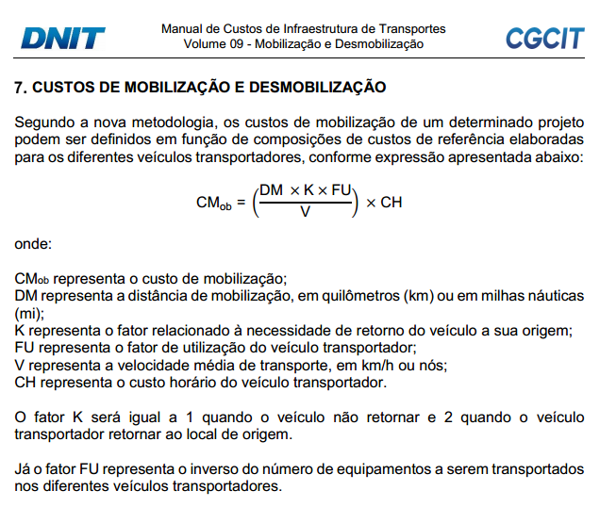
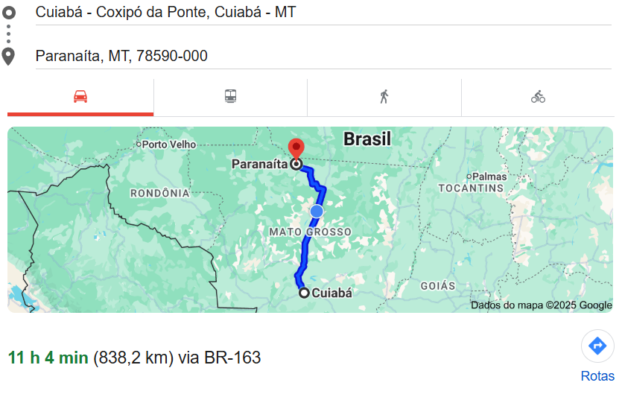

BDI (2)
DETALHAMENTO DO BDI - SEM DESONERAÇÃO
ÍTENS DE VALOR PERCENTUAL VARIÁVEL COM A ADMINISTRAÇÃO DA OBRA |  |  | % SOBRE PV | % SOBRE CD | Anexo BDI SICRO_2025 - SELIC 13,25.xlsx
A | ADMINISTRAÇÃO CENTRAL | Váriável - f (CD) | 4.70% | 6.00%
B | CUSTOS FINANCEIROS | % sobre PV - Lucro Operacional | 0.97% | 1.24%
C | RISCOS | 0,50% de PV | 0.50% | 0.64%
D | SEGUROS E GARANTIAS CONTRATUAIS | 0,25% do PV | 0.25% | 0.32%
SUBTOTAL |  |  | 6.42% | 8.20%
LUCRO |  |  | % SOBRE PV | % SOBRE CD
E | LUCRO OPERACIONAL | Varíavel% de f (CD) | 6.65% | 8.50%
SUBTOTAL |  |  | 6.65% | 8.50%
TAXAS E IMPOSTOS |  |  | % SOBRE PV | % SOBRE CD
F | PIS | 0,65% de PV | 0.65% | 0.83%
G | COFINS | 3,00% de PV | 3.00% | 3.83%
H | ISSQN | % de PV | 5.00% | 6.39%
I | CPRB | 4,5% de PV | 0.00% | 0.00%
SUBTOTAL |  |  | 8.65% | 11.05%
BDI COM IMPOSTOS - PORTE MÉDIO |  |  | 21.72% | 27.75%
CUSTO DIRETO - CD |  |  | 0.00% | 0.00%
Ofício-Circular nº 737/2025 (SEI DNIT nº 20211542) - SELIC 13,25%
BDI |  |  |  | 27.75%

